HU001
Product Backlog

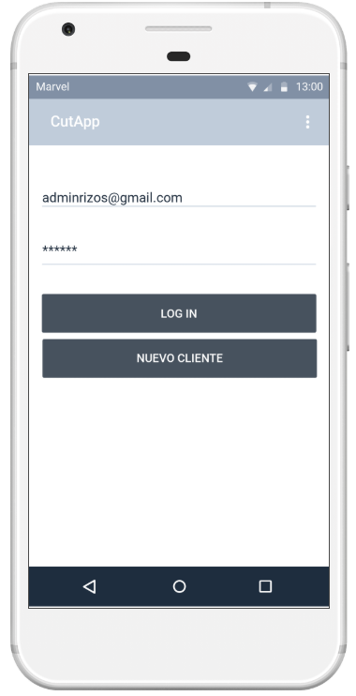
Campo de correo: El campo debe de tener un formato de correo aceptado. Ejm: @gmail.com, @outlook.com, etc.
Campo de contraseña: El campo no será visible al momento de ingresar datos
Nuevo Cliente: El sistema debe permitir crear un nuevo cliente para acceder a la aplicación
Cliente no encontrado: En caso no exista el cliente, se debe de mostrar un mensaje indicando que usuario no existe/no registrado

HU002
Product Backlog

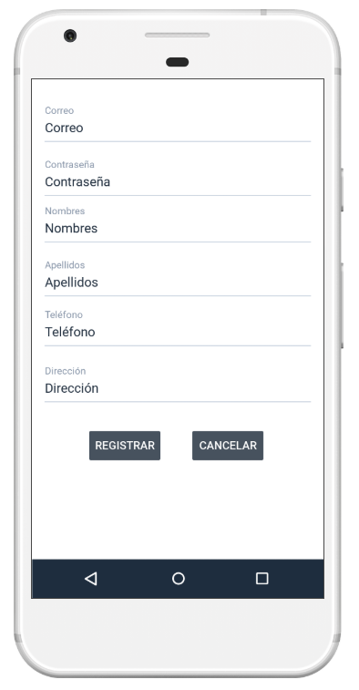
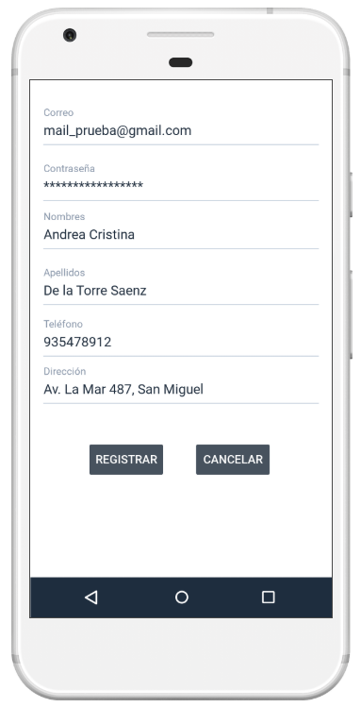
Los campos del formulario son obligatorios y se mostrará un mensaje rojo en caso no se haya completado alguno.
La contraseña se verá con el símbolo de “*”.
El texto de los botones del formulario deben estar en mayúsculas.
Botón Registrar: Si los campos no están completos y se intenta registrar, aparecerá un mensaje de notificación indicando la información que falta.

HU003
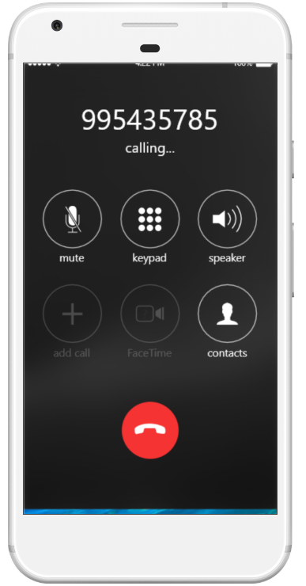
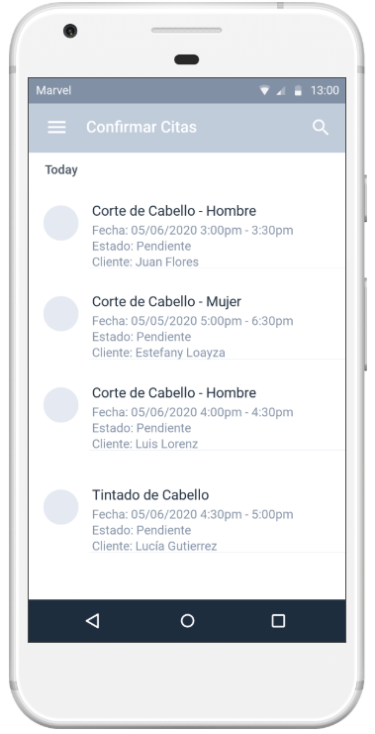
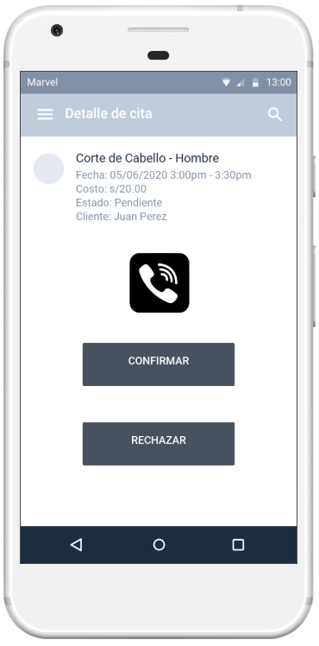
Listado Citas: El sistema debe de mostrar las citas pendientes de confirmar. Por cada cita se debe de mostrar: servicio(imagen y nombre), Fecha y hora, Nombre de cliente
Confirmar cita: al seleccionar cualquiera de las citas se debe cargar el formulario para confirmar
Llamar a cliente: El administrador es capaz de llamar al cliente en caso necesite reprogramar la cita
Confirmar atención: El administrador confirma la cita y cambia a “Confirmado”
Rechazar atención: El administrador rechaza la cita y cambia a “Rechazada”
Product Backlog

HU004
Product Backlog
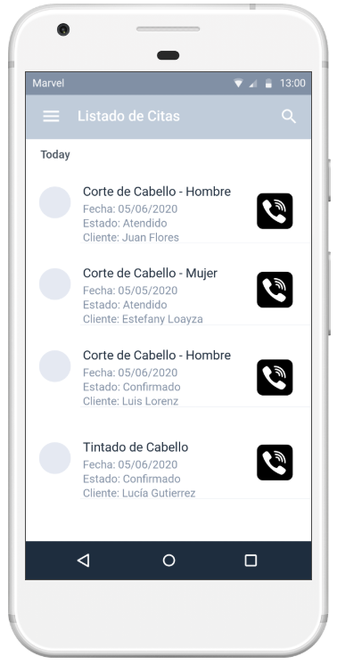
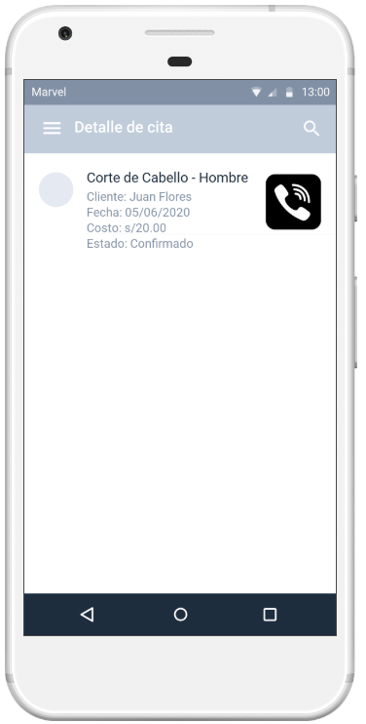
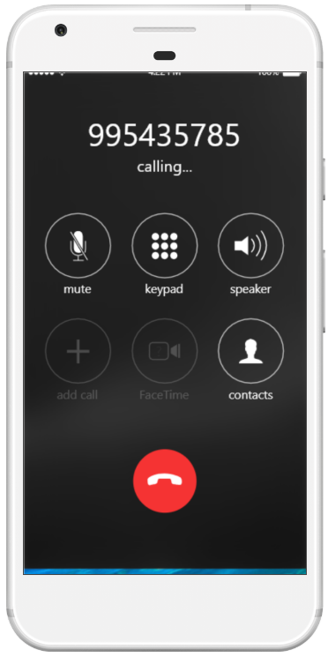
El sistema muestra el listado de todas las citas confirmadas
Detalle de cita: al seleccionar una cita se puede ver el detalle de la misma
El administrador es capaz de poder contactar al cliente tanto en la pantalla de listado como de detalle

HU005
Product Backlog
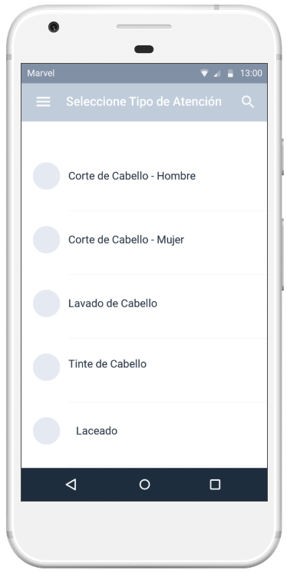
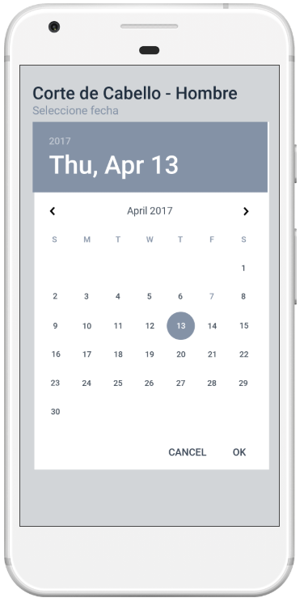
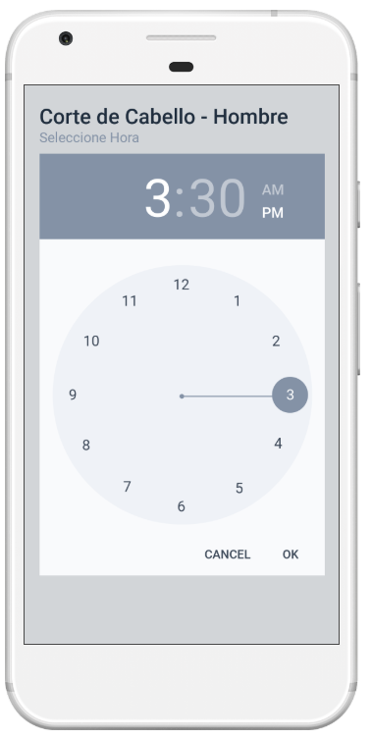
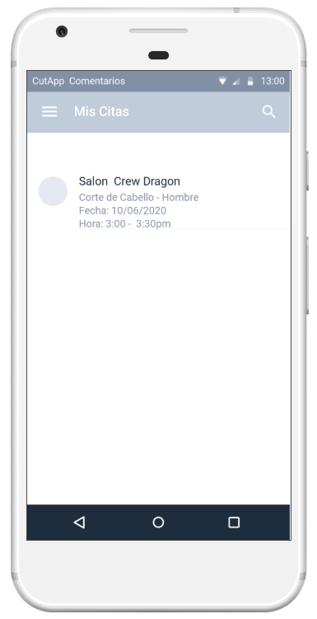
Nueva Cita: El cliente deberá seleccionar la atención que desea solicitar
Fecha: El usuario deberá seleccionar la fecha de la atención.
Hora: El usuario deberá seleccionar la hora de atención.
Datos de cita: El sistema mostrará al usuario el detalle de su cita registrada

HU006
Product Backlog
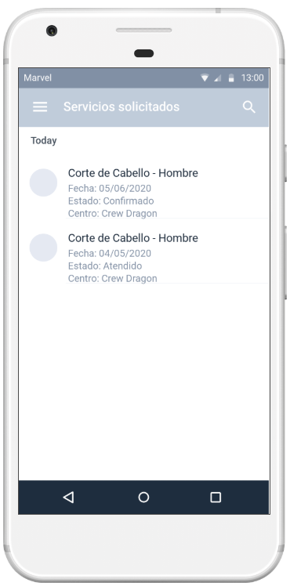
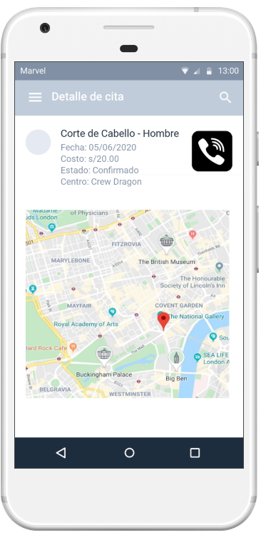
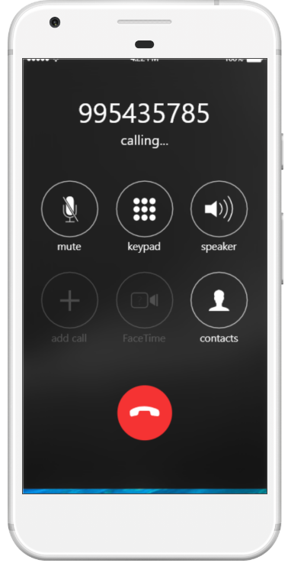
El usuario puede seleccionar el servicio solicitado para ver el detalle
El usuario puede ver el detalle y el estado del servicio solicitado
El usuario puede realizar una llamada al salón de belleza
El usuario puede visualizar la ubicación del salón de belleza

HU007
Product Backlog

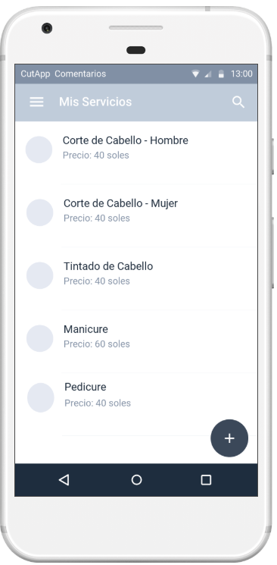
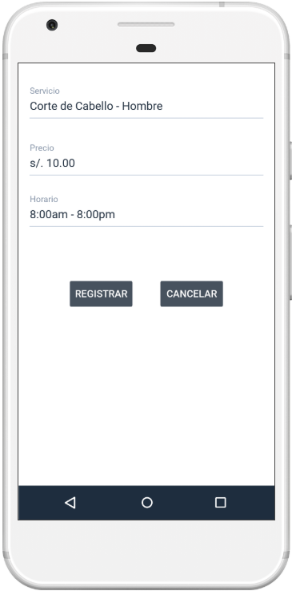
Campo de precio: El campo debe de tener un formato de moneda en nuevos soles.
Campo de horario: El campo debe de tener un formato de horas.
El usuario puede agregar el servicio.
El usuario puede cancelar la creación del servicio.
El administrador puede visualizar todos los servicios que ofrece.
El administrador puede crear servicios que ofrece.
El administrador puede buscar los servicios que ofrece.
Campo de servicio: El campo debe de tener un formato menor a 24 caracteres alfanuméricos.

HU008
Product Backlog
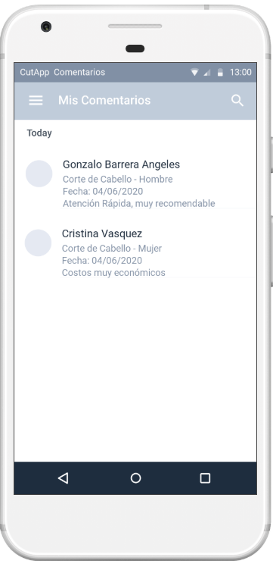
El administrador puede buscar los comentarios realizados a sus servicios por nombre de usuario en específico.

HU009
Product Backlog

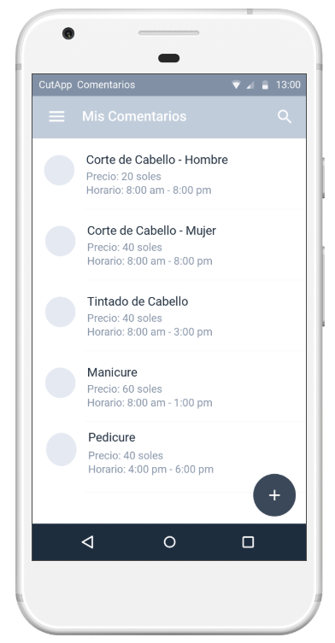
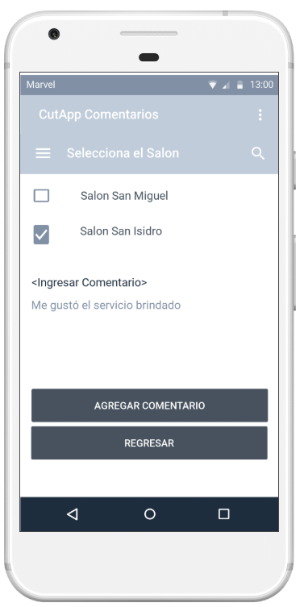
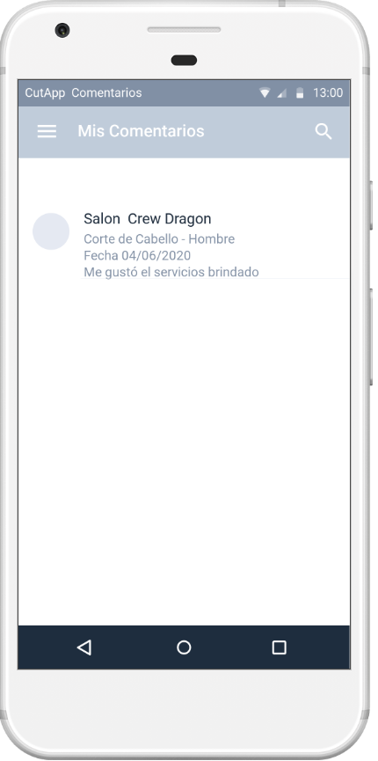
El usuario ve la lista de servicios por calificar. Para poder comentar deberá seleccionarlo
El usuario puede agregar el comentario
El usuario puede escribir su comentario de manera alfanumérico y hasta 200 caracteres
El usuario puede salir de la opcion de comentarios
El usuario puede visualizar el comentario agregado

HU010
Product Backlog
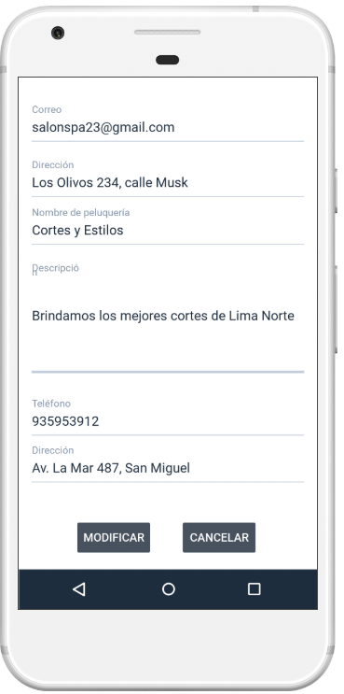
Datos de empresa: El administrador debe de ingresar la información de su empresa para que los clientes puedan visualizarla
Correo: El administrador debe de ingresar el campo en formato de correo. Ejm: @gmail.com, @outlook.com, etc
Teléfono: El administrador debe solo puede registrar el campo en formato de números
Descripció: El administrador debe de ingresar la descripción de la empresa con una longitud máxima de 1000 caracteres.
El administrador puede modificar los datos de su empresa
El administrador puede cancelar la modificación de datos de su empresa

HU011
Product Backlog
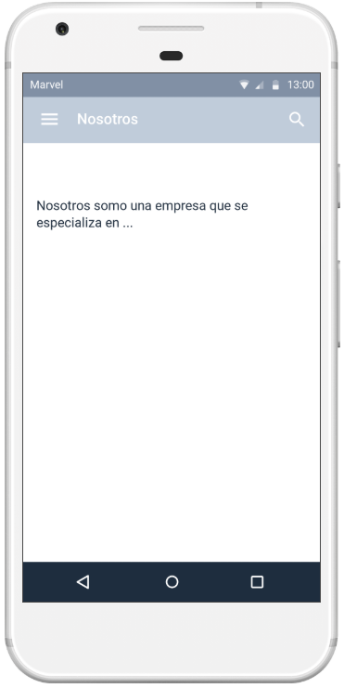
El usuario puede visualizar los datos de “Nosotros” de la peluquería que seleccione

